关系图
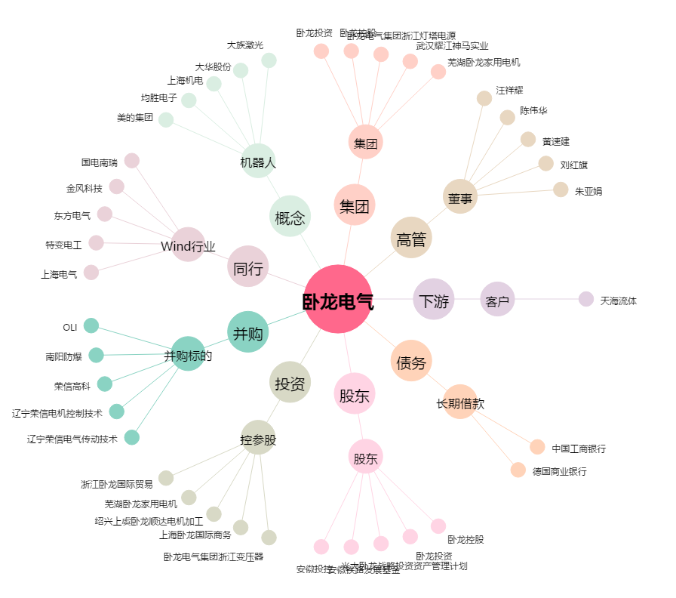
卧龙电气[600580.SH] - 关系概览图

